記入例
協会けんぽ(全国健康保険協会)生活習慣病予防検診確認書 |  |  |  |  |  |  | 記入シートへ戻る |  |  |  | 【記入例】
事業所所在地 |  | 〒１０５－○○○○ 東京都港区○○○１－２－３ |  | 事業所名称 | ○○ 株式会社 |  |  | 下記へþをお願いします
担当者名 |  | ○○ ○○ |  | 担当者ﾒｰﾙｱﾄﾞﾚｽ | 〇〇〇〇.jp
電話番号 |  | 03-○○○○―○○○○ |  | FAX番号 | 03-○○○○―○○○○
健康保険証の保険者番号 |  |  | 99999999 | 健康保険証の記号 |  | 12345678

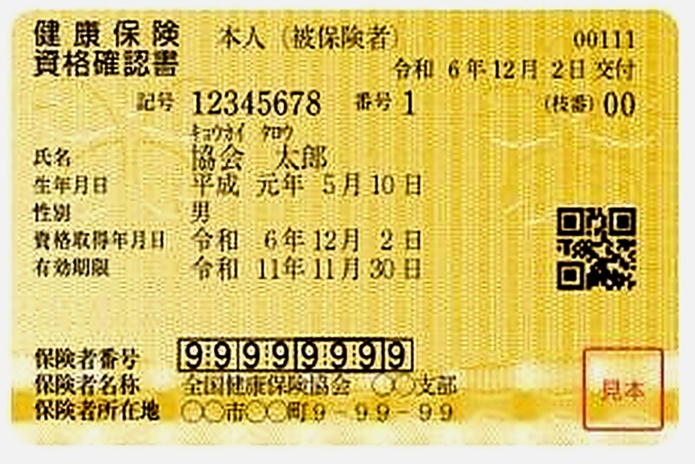

↑事前送付資料(採尿・採便キット、問診票等)と結果表の送付先を選択してください。
また、自己負担分のお支払方法について当てはまるものをチェックしてください。
会社請求内容には、会社請求とする内容をチェックしてください。(チェックがないものは受診者様が窓口でのお支払いとなります。）

協会けんぽ補助対象以外の希望オプション検査等ご記入ください。
問診票・結果票送付先が事業所以外の場合、ご住所をご記入ください。
健診種類によって年齢等の制限がございます。対象年齢を事前にご確認の上、チェックをつけてください。
胃カメラ希望の場合は、事前にお電話にてお問い合わせください。
1か月以内のご予約を希望される方は、お電話にてお問い合わせください。事前に日程確定済の場合は、第一希望欄にご予約日をご記入ください。

 | ※全国健康保険協会の補助内容についての詳細はこちらをクリックしてください

（１）健診の受診年度において20歳から38歳までの偶数年齢になられる女性の方が、子宮頸がん検診のみを希望される場合は「子宮単独検診」にチェックを付けてください。
また、健診の受診年度において36歳・38歳になられる女性の方が、一般健診と併せて子宮頸がん検診を希望される場合は「一般健診」と「子宮頸がん検診」をそれぞれチェックを付けてください。
（２）一般健診を受診される場合、胃検診の種類にチェックを付けてください。（胃カメラ変更代5500円税込）
（３）協会けんぽ補助対象外のオプション検査をお申込みいただいている場合は、備考欄にご記入ください。
（子宮頸がん検診、乳がん検診含む） |  |  |  |  |  |  |  |  | ウニクス川越予防医療センター・クリニック
（４）1か月以上先のご希望日を第3希望までご記入の上、FAXまたはメールでお送りください。 |  |  |  |  |  |  |  |  | TEL | 049-220-0222
 |  |  |  |  |  |  |  |  | FAX | 049-220-0221
 |  |  |  |  |  |  |  |  | E-mail | kenshinyoyaku@kawagoe-yobou.jp

記入シート
協会けんぽ(全国健康保険協会)生活習慣病予防検診確認書 |  |  |  |  |  |  |  |  |  |  | 下記へþをお願いします |  | 記入例はこちらをクリックしてください。
事業所所在地 |  | 〒 |  |  |  | 事業所名称 |  |  |  |  | 問診票・結果表送付先 |  | 事業所宛 | 自宅宛て(書類送付先住所欄に記入)
担当者名 |  |  |  |  |  | 担当者ﾒｰﾙｱﾄﾞﾚｽ |  |  |  |  | お支払い方法 |  | 窓口支払い | 会社請求(原則10名以上の申し込みの場合対応)
電話番号 |  |  |  |  |  | FAX番号 |  |  |  |  | 会社請求内容 ※お支払方法にて会社請求とした場合にのみ記入 |  | 一般健診 | 節目健診 | 胃カメラ
健康保険証の保険者番号 |  |  |  |  |  | 健康保険証の記号 |  |  |  |  |  |  | 乳がん検診・子宮頸がん検診等の協会けんぽ補助オプション
※全国健康保険協会の補助内容についての詳細はこちらをクリックしてください |  |  |  |  |  |  |  |  |  |  |  |  | 人間ドック | それ以外の全てのオプション検査
※一般健診、節目健診、人間ドックについて胃カメラの希望がない場合は胃部X線(バリウム)検査となります。 |  |  |  |  |  |  |  |  |  |  | ※一般健診に当日追加となる眼底検査の会社請求は受け付けておりません。窓口請求とさせていただきます。

※協会の補助以外やチェック表にないオプションなどはこちらに記入してください。
 | 健康保険証番号 | フリガナ | 性別 |  | 生年月日 | 希 望 健 診 コ ー ス |  |  |  | 備 考 |  | 健診希望日 |  | ご連絡先電話番号
 |  | 氏名 |  |  |  | 健診のいずれかにチェック |  | 希望するオプションにチェック |  |  |  | ※1ヶ月以上先の日程を記入してください。 |  | 書類郵送先ご住所
1 |  |  | 男性 | 女性 |  |  | 人間ドック |  | 胃カメラ（経鼻) |  |  | 第１希望日 |  | （ ）
 |  |  |  |  |  |  | 一般健診 |  | 胃カメラ（経口）
 |  |  |  |  |  |  | 節目健診 |  | 乳がん検診 |  |  | 第2希望日 |  | 〒
 |  |  |  |  |  |  | 若年者健診 |  | 子宮がん検診
 |  |  |  |  | （ 歳） |  | 法定健診 |  | 骨粗しょう症健診 |  |  | 第３希望日
 |  |  |  |  |  |  | 子宮単独検診 |  | 肝炎ウイルス検査
2 |  |  | 男性 | 女性 |  |  | 人間ドック |  | 胃カメラ（経鼻) |  |  | 第１希望日 |  | （ ）
 |  |  |  |  |  |  | 一般健診 |  | 胃カメラ（経口）
 |  |  |  |  |  |  | 節目健診 |  | 乳がん検診 |  |  | 第2希望日 |  | 〒
 |  |  |  |  |  |  | 若年者健診 |  | 子宮がん検診
 |  |  |  |  | （ 歳） |  | 法定健診 |  | 骨粗しょう症健診 |  |  | 第３希望日
 |  |  |  |  |  |  | 子宮単独検診 |  | 肝炎ウイルス検査
3 |  |  | 男性 | 女性 |  |  | 人間ドック |  | 胃カメラ（経鼻) |  |  | 第１希望日 |  | （ ）
 |  |  |  |  |  |  | 一般健診 |  | 胃カメラ（経口）
 |  |  |  |  |  |  | 節目健診 |  | 乳がん検診 |  |  | 第2希望日 |  | 〒
 |  |  |  |  |  |  | 若年者健診 |  | 子宮がん検診
 |  |  |  |  | （ 歳） |  | 法定健診 |  | 骨粗しょう症健診 |  |  | 第３希望日
 |  |  |  |  |  |  | 子宮単独検診 |  | 肝炎ウイルス検査
4 |  |  | 男性 | 女性 |  |  | 人間ドック |  | 胃カメラ（経鼻) |  |  | 第１希望日 |  | （ ）
 |  |  |  |  |  |  | 一般健診 |  | 胃カメラ（経口）
 |  |  |  |  |  |  | 節目健診 |  | 乳がん検診 |  |  | 第2希望日 |  | 〒
 |  |  |  |  |  |  | 若年者健診 |  | 子宮がん検診
 |  |  |  |  | （ 歳） |  | 法定健診 |  | 骨粗しょう症健診 |  |  | 第３希望日
 |  |  |  |  |  |  | 子宮単独検診 |  | 肝炎ウイルス検査
5 |  |  | 男性 | 女性 |  |  | 人間ドック |  | 胃カメラ（経鼻) |  |  | 第１希望日 |  | （ ）
 |  |  |  |  |  |  | 一般健診 |  | 胃カメラ（経口）
 |  |  |  |  |  |  | 節目健診 |  | 乳がん検診 |  |  | 第2希望日 |  | 〒
 |  |  |  |  |  |  | 若年者健診 |  | 子宮がん検診
 |  |  |  |  | （ 歳） |  | 法定健診 |  | 骨粗しょう症健診 |  |  | 第３希望日
 |  |  |  |  |  |  | 子宮単独検診 |  | 肝炎ウイルス検査
6 |  |  | 男性 | 女性 |  |  | 人間ドック |  | 胃カメラ（経鼻) |  |  | 第１希望日 |  | （ ）
 |  |  |  |  |  |  | 一般健診 |  | 胃カメラ（経口）
 |  |  |  |  |  |  | 節目健診 |  | 乳がん検診 |  |  | 第2希望日 |  | 〒
 |  |  |  |  |  |  | 若年者健診 |  | 子宮がん検診
 |  |  |  |  | （ 歳） |  | 法定健診 |  | 骨粗しょう症健診 |  |  | 第３希望日
 |  |  |  |  |  |  | 子宮単独検診 |  | 肝炎ウイルス検査

ウニクス川越予防医療センター・クリニック TEL:049-220-0222 FAX:049-220-0221 E-mail:kenshinyoyaku@kawagoe-yobou.jp

※協会の補助以外やチェック表にないオプションなどはこちらに記入してください。
 | 健康保険証番号 | フリガナ | 性別 |  | 生年月日 | 希 望 健 診 コ ー ス |  |  |  | 備 考 |  | 健診希望日 |  | ご連絡先電話番号
 |  | 氏名 |  |  |  | 健診のいずれかにチェック |  | 希望するオプションにチェック |  |  |  | ※1ヶ月以上先の日程を記入してください。 |  | 書類郵送先ご住所
7 |  |  | 男性 | 女性 |  |  | 人間ドック |  | 胃カメラ（経鼻) |  |  | 第１希望日 |  | （ ）
 |  |  |  |  |  |  | 一般健診 |  | 胃カメラ（経口）
 |  |  |  |  |  |  | 節目健診 |  | 乳がん検診 |  |  | 第2希望日 |  | 〒
 |  |  |  |  |  |  | 若年者健診 |  | 子宮がん検診
 |  |  |  |  | （ 歳） |  | 法定健診 |  | 骨粗しょう症健診 |  |  | 第３希望日
 |  |  |  |  |  |  | 子宮単独検診 |  | 肝炎ウイルス検査
8 |  |  | 男性 | 女性 |  |  | 人間ドック |  | 胃カメラ（経鼻) |  |  | 第１希望日 |  | （ ）
 |  |  |  |  |  |  | 一般健診 |  | 胃カメラ（経口）
 |  |  |  |  |  |  | 節目健診 |  | 乳がん検診 |  |  | 第2希望日 |  | 〒
 |  |  |  |  |  |  | 若年者健診 |  | 子宮がん検診
 |  |  |  |  | （ 歳） |  | 法定健診 |  | 骨粗しょう症健診 |  |  | 第３希望日
 |  |  |  |  |  |  | 子宮単独検診 |  | 肝炎ウイルス検査
9 |  |  | 男性 | 女性 |  |  | 人間ドック |  | 胃カメラ（経鼻) |  |  | 第１希望日 |  | （ ）
 |  |  |  |  |  |  | 一般健診 |  | 胃カメラ（経口）
 |  |  |  |  |  |  | 節目健診 |  | 乳がん検診 |  |  | 第2希望日 |  | 〒
 |  |  |  |  |  |  | 若年者健診 |  | 子宮がん検診
 |  |  |  |  | （ 歳） |  | 法定健診 |  | 骨粗しょう症健診 |  |  | 第３希望日
 |  |  |  |  |  |  | 子宮単独検診 |  | 肝炎ウイルス検査
10 |  |  | 男性 | 女性 |  |  | 人間ドック |  | 胃カメラ（経鼻) |  |  | 第１希望日 |  | （ ）
 |  |  |  |  |  |  | 一般健診 |  | 胃カメラ（経口）
 |  |  |  |  |  |  | 節目健診 |  | 乳がん検診 |  |  | 第2希望日 |  | 〒
 |  |  |  |  |  |  | 若年者健診 |  | 子宮がん検診
 |  |  |  |  | （ 歳） |  | 法定健診 |  | 骨粗しょう症健診 |  |  | 第３希望日
 |  |  |  |  |  |  | 子宮単独検診 |  | 肝炎ウイルス検査
11 |  |  | 男性 | 女性 |  |  | 人間ドック |  | 胃カメラ（経鼻) |  |  | 第１希望日 |  | （ ）
 |  |  |  |  |  |  | 一般健診 |  | 胃カメラ（経口）
 |  |  |  |  |  |  | 節目健診 |  | 乳がん検診 |  |  | 第2希望日 |  | 〒
 |  |  |  |  |  |  | 若年者健診 |  | 子宮がん検診
 |  |  |  |  | （ 歳） |  | 法定健診 |  | 骨粗しょう症健診 |  |  | 第３希望日
 |  |  |  |  |  |  | 子宮単独検診 |  | 肝炎ウイルス検査
12 |  |  | 男性 | 女性 |  |  | 人間ドック |  | 胃カメラ（経鼻) |  |  | 第１希望日 |  | （ ）
 |  |  |  |  |  |  | 一般健診 |  | 胃カメラ（経口）
 |  |  |  |  |  |  | 節目健診 |  | 乳がん検診 |  |  | 第2希望日 |  | 〒
 |  |  |  |  |  |  | 若年者健診 |  | 子宮がん検診
 |  |  |  |  | （ 歳） |  | 法定健診 |  | 骨粗しょう症健診 |  |  | 第３希望日
 |  |  |  |  |  |  | 子宮単独検診 |  | 肝炎ウイルス検査
13 |  |  | 男性 | 女性 |  |  | 人間ドック |  | 胃カメラ（経鼻) |  |  | 第１希望日 |  | （ ）
 |  |  |  |  |  |  | 一般健診 |  | 胃カメラ（経口）
 |  |  |  |  |  |  | 節目健診 |  | 乳がん検診 |  |  | 第2希望日 |  | 〒
 |  |  |  |  |  |  | 若年者健診 |  | 子宮がん検診
 |  |  |  |  | （ 歳） |  | 法定健診 |  | 骨粗しょう症健診 |  |  | 第３希望日
 |  |  |  |  |  |  | 子宮単独検診 |  | 肝炎ウイルス検査
14 |  |  | 男性 | 女性 |  |  | 人間ドック |  | 胃カメラ（経鼻) |  |  | 第１希望日 |  | （ ）
 |  |  |  |  |  |  | 一般健診 |  | 胃カメラ（経口）
 |  |  |  |  |  |  | 節目健診 |  | 乳がん検診 |  |  | 第2希望日 |  | 〒
 |  |  |  |  |  |  | 若年者健診 |  | 子宮がん検診
 |  |  |  |  | （ 歳） |  | 法定健診 |  | 骨粗しょう症健診 |  |  | 第３希望日
 |  |  |  |  |  |  | 子宮単独検診 |  | 肝炎ウイルス検査
ウニクス川越予防医療センター・クリニック TEL:049-220-0222 FAX:049-220-0221 E-mail:kenshinyoyaku@kawagoe-yobou.jp

